GUI
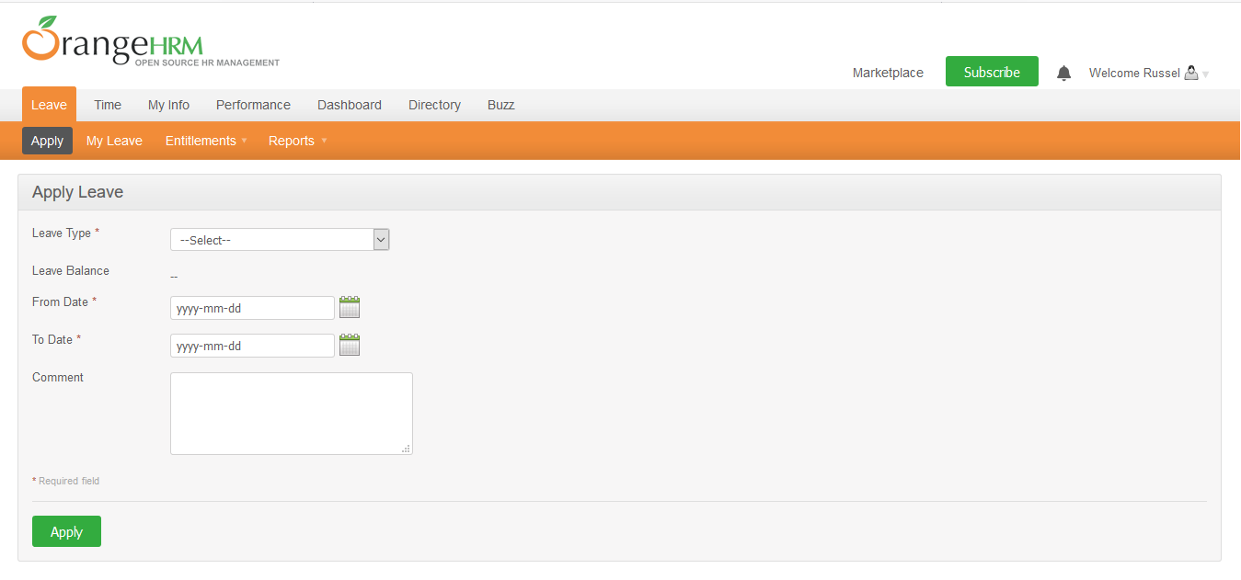

NO. | INPUT FIELD | DESCRIPTION | CONSTRAINTS
1 | Leave Type | Loại nghỉ phép mà cá nhân được hưởng | Bắt buộc chọn từ danh sách. Loại nghỉ phép do Admin thiết lập cho nhân viên trong module Configure Leave Types và Entitlements
2 | Leave Balance | Số dư ngày phép mà cá nhân được phép sử dụng | Read-only
3 | From Date | Ngày bắt đầu nghỉ phép | Bắt buộc chọn từ calendar control
4 | To Date | Ngày kết thúc nghỉ phép | Bắt buộc chọn từ calendar control
5 | Duration | Thời lượng nghỉ phép | Chọn một trong các giá trị sau từ danh sách: • Full Day: Nghỉ trọn ngày • Half Day: Nghỉ nửa ngày • Specify Time – From, To, Duration: Giờ nghỉ cụ thể Field này chỉ xuất hiện khi người dùng chọn From Date = To Date
6 | Partial Days | Hình thức nghỉ phép | Chọn một trong các giá trị sau từ danh sách: • None: giá trị mặc định, nghỉ trọn ngày • All Days: Hệ thống hiển thị Duration field cho phép chọn một trong 2 giá trị từ danh sách: o Half Day – Morning/Afternoon (giá trị mặc định) o Specify Time – From, To, Duration: Giờ nghỉ cụ thể • Start Day Only: Hệ thống hiển thị Duration field cho phép chọn giống mô tả của All Days • End Day Only: Hệ thống hiển thị Duration field cho phép chọn giống mô tả của All Days • Start and End Day: Hệ thống hiển thị Duration field cho phép chọn giống mô tả của All Days Field này chỉ xuất hiện khi người dùng chọn From Date != To Date
7 | Comment | Ghi chú thêm (nếu cần thiết)

F.5.2_GUI
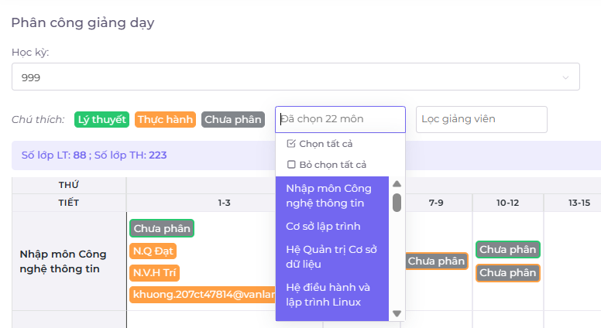
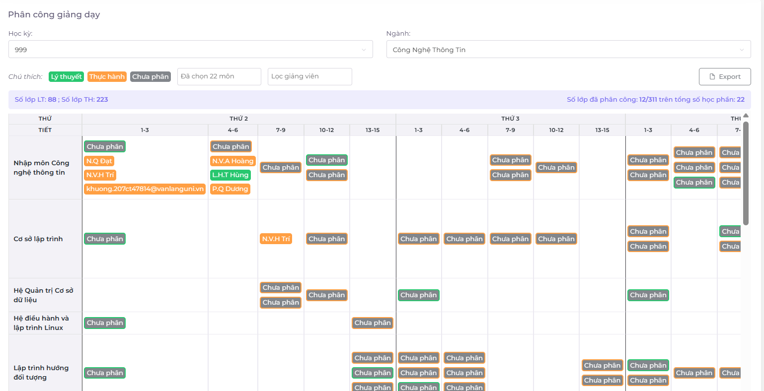
 |  |  |  |  | Hiển thị tất cả gv và môn học
Backlog ID | Backlog Item | User Story Description | Acceptance Criteria |  |  |  | Dữ liệu chính xác như những gì đã lọc
PB_20 | Xuất thời khóa biểu | Dưới vai trò là Hội đồng giảng viên, tôi muốn xuất thời khóa biểu từ hệ thống để có thể gửi tệp thời khóa biểu đã được phân công lại cho Phòng Đào tạo. | AC01 | Hội đồng giảng viên có thể xuất thời khóa biểu từ hệ thống.
 |  |  | AC02 | Hệ thống sẽ làm nổi bật những hàng có mã giảng viên và tên giảng viên bị trống khi xuất thời khóa biểu.
 |  |  | AC03 | Dữ liệu khi xuất phải chính xác như những gì giảng viên vừa được phân công.
 |  |  | AC04 | Hệ thống sẽ hiển thị một tab trình duyệt mới để tải xuống tệp xuất.
 |  |  | AC05 | Hệ thống sẽ xuất dữ liệu của học kỳ và ngành mà người dùng đang chọn.
 |  |  | AC06 | Hệ thống sẽ xuất dữ liệu của tất cả các ngành khi người dùng chọn "tất cả" ngành.
 |  |  | AC07 | Đã hoàn thành Kiểm thử tài liệu

 |  |  |  |  | Lọc Từng GV và từng môn học | Export file sẽ có 1 hộp thoại tải xuống

